Esempio 1
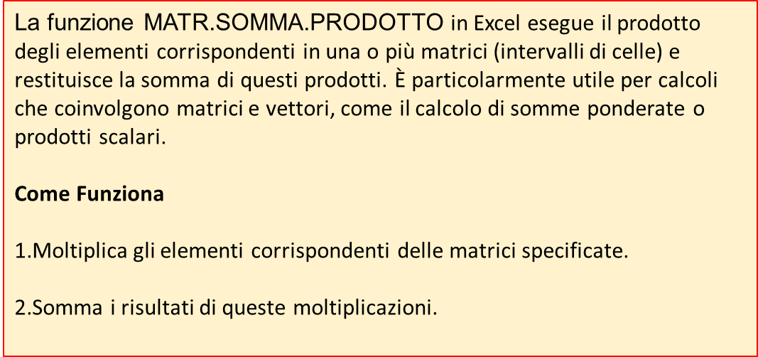
Il capitale investito (I4) può essere calcolato sommando quanto investito per acquistare i vasi (Pezzi_da_ordinare * Prezzo_di_costo) a quanto speso per immagazzinare i vasi stessi (Costo_di_magazzino * Prezzo_di_costo)
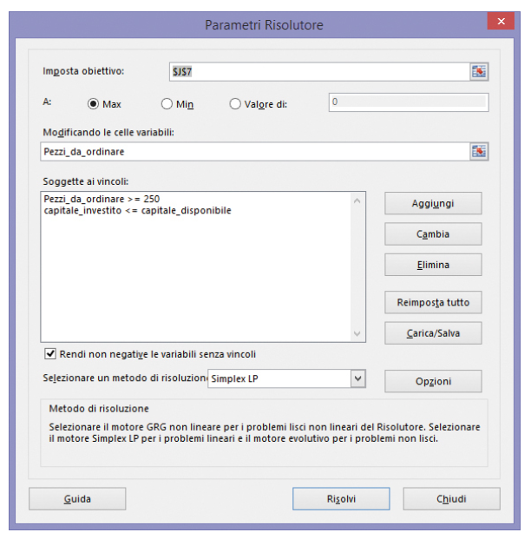

Il profitto è dato dal prodotto scalare del vettore "Pezzi da Ordinare" per il vettore "Profitto unitario"
 | Vasi cristallo | Vasi cercamica | Vasi plastica | Vasi vetro | capitale investito | capitale disponibile
Profitto unitario | € 20.00 | € 23.00 | € 14.00 | € 18.00 | € 20,000.00 | € 20,000.00
Prezzo di costo | € 12.00 | € 13.00 | € 8.00 | € 10.00
Costo di magazzino | € 0.50 | € 1.00 | € 0.50 | € 1.00 |  | profitto
Pezzi da ordinare | 250 | 250 | 1250 | 250 |  | € 32,750.00

Esempio 3
 | Tabella 1 - I dati dei tre laboratori
 | Lab | Nro Pezzi Prodotti | Capacità produttiva massima | Costo unitario | Spese di spedizione per 20 pezzi | Quantità | Costo Spedizione Complessivo | Costo Complessivo Laboratorio
 | LabA | 20 | 20 | € 10.00 | € 6.00 | 1 | 6 | € 206.00
 | LabB | 50 | 60 | € 12.00 | € 5.00 | 3 | 15 | € 615.00
 | LabC | 30 | 30 | € 9.00 | € 7.00 | 2 | 14 | € 284.00
VARIABILI
TARGET: Ottenere il minor costo possibile variando il numero dei pezzi prodotti per ciascun fornitore

Totale Pezzi Prodotti |  | 100 |  |  |  |  | Costo Complessivo | € 1,105.00

Logistica
x | y | logistic | err | a | 5.7622528551
1 | 0.03 | 0.038273036823 | 6.8443138267E-05 | b | 249.3923309
2 | 0.05 | 0.063540335258 | 0.00018334067891 | c | -0.51135331658
3 | 0.08 | 0.105182207 | 0.00063414354941
4 | 0.11 | 0.17328470648 | 0.0040049540746
5 | 0.15 | 0.28327364862 | 0.017761865416
6 | 0.29 | 0.45736279743 | 0.028010305964
7 | 0.56 | 0.72429706248 | 0.02699352474
8 | 1.02 | 1.1142997496 | 0.0088924427718
9 | 1.65 | 1.6457033724 | 1.8461008548E-05
10 | 2.45 | 2.3048610248 | 0.021065322118
11 | 3.33 | 3.0334810471 | 0.087923489412
12 | 3.75 | 3.7430690666 | 4.8037837345E-05
13 | 4.25 | 4.3538091967 | 0.010776349314
14 | 4.71 | 4.8260246901 | 0.013461728721
15 | 5.05 | 5.1617547949 | 0.012489134191
16 | 5.25 | 5.3864670891 | 0.018623266401
17 | 5.45 | 5.5308594312 | 0.006538247609
18 | 5.55 | 5.6212229294 | 0.0050727056793
19 | 5.64 | 5.6768427205 | 0.0013573860549
20 | 5.69 | 5.7107280803 | 0.00042965331475
21 | 5.75 | 5.7312432995 | 0.00035181381263
22 | 5.78 | 5.7436167896 | 0.0013237380026
23 | 5.85 | 5.7510626268 | 0.0097886038116
24 | 5.89 | 5.7555370393 | 0.018080287811
25 | 5.92 | 5.7582236115 | 0.026171599885

 |  | ERRORE | 0.012802753813

